상품제안서
C타입 6in1 LAN포트 HDMI 멀티 USB허브 4K 미러링 PD 87W | 상품코드: S30184

 |  |  |  |  |  |  | 02-713-8555 | www.synergygift.co.kr
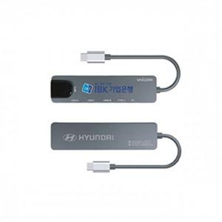 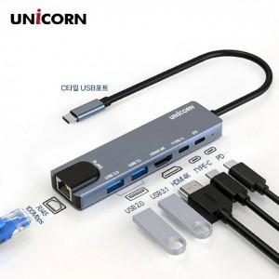

【상세/제작정보】

【인쇄/포장옵션】 | 레이저, 풀칼라 / 포장불가능

【공급단가】 | 수량 | 50~ | 100~ | 500~ | 1,000~ | 2,000~
*VAT별도 | 단가 | 20,250원 | 19,500원 | 18,750원 | 18,000원 | 17,550원

【상품 URL】 | https://www.synergygift.co.kr:443/src/goods_detail.php?gdno=30184

